Лист1
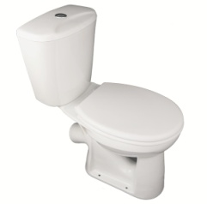 | Компакт Комфорт ЦОП Стандарт кнопка нижн. подводка, тарельчатый (ЛЗСФ)

 | Компакт "Комфорт" - тарельчатый унитаз, с цельноотлитой полочкой. Компакт состоит из: унитаза "Комфорт (ЦОП)", бачка "Универсал" с нижней подводкой воды, сиденья для унитаза WS0100 (пр-во ООО "АНИ ПЛАСТ"), арматуры кнопка хром. нижняя подводка (пр-во ООО "АНИ ПЛАСТ") и комплектов крепления унитаза к полу.

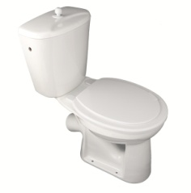 | Компакт Комфорт ЦОП Эконом шток, боковая подводка, тарельчатый (ЛЗСФ)

 | Компакт "Комфорт" тарельчатый унитаз, с цельноотлитой полочкой. Компакт состоит из: унитаза "Комфорт (ЦОП)", бачка "Универсал" с боковой подводкой воды, сиденья "ФАРАОН" Эконом (пр-во ООО "ИНКОЭР"), арматуры шток белый , боковая подводка (пр-во ООО "ИНКОЭР") и комплектов крепления унитаза к полу.

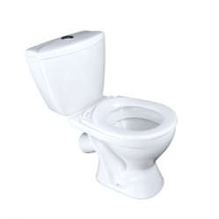 | Компакт Вершок ЦОП кноп.нижняя подводка + сиденье ЛЗСФ

 | Компакт "Вершок" был специально спроектирован заводом "ЛЗСФ" для детей младшего школьного и дошкольного возраста. Комплектуется универсальной арматурой с нижним подводом воды хром. кнопочный спуск ("Ани пласт" ) , пластиковым сиденьем "Уклад" Псков) и креплением унитаза к полу.

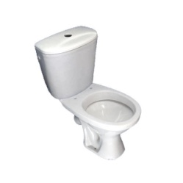 | Компакт Оптима без арматуры, без сиденья ЛЗСФ

 | Унитаз выпускается с цельноотлитой полочкой, что обеспечивает быстроту и надёжность монтажа. В монокороб входит унитаз "Оптима" и бачок "Универсал" с боковым или нижним подводом воды.

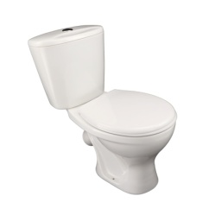 | Компакт Оптима Стандарт Псков кноп. нижняя подводка + сиденье Псков ЛЗСФ

 | Унитаз выпускается с цельноотлитой полочкой, что обеспечивает быстроту и надёжность монтажа. Комплектуется бачком "Универсал" с нижним подключением воды, арматурой нижн.подвод воды кнопка хром. ("Уклад" Псков) , пластиковым сиденьем ("Уклад" Псков) и креплением унитаза к полу.

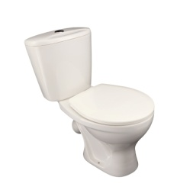 | Компакт Оптима Стандарт кноп. нижняя подводка + сиденье (К-01-1) ЛЗСФ

 | Унитаз выпускается с цельноотлитой полочкой, что обеспечивает быстроту и надёжность монтажа. Комплектуется высококачественной Тульской арматурой АС-17.1М с нижним подключением воды и пластиковым сиденьем . Комплектуется бачком "Универсал"

 | Компакт Оптима Стандарт кноп. нижняя подводка +сиденье Псков ЛЗСФ

 | . Унитаз выпускается с цельноотлитой полочкой, что обеспечивает быстроту и надёжность монтажа. Комплектуется качественной Тульской арматурой АС-17.1М с нижним подключением воды и пластиковым сиденьем класса люкс, бачком "Универсал" и креплением унитаза к полу.

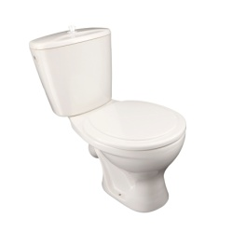 | Компакт Оптима Эконом шток боковая подводка + сиденье ЛЗСФ

 | Унитаз выпускается с цельноотлитой полочкой, что обеспечивает быстроту и надёжность монтажа. Комплектуется качественной арматурой с боковым подключением воды АС-2.1 (шток) производства фирмы "РБМ" (Тула), пластиковым сиденьем эконом-класса и креплением унитаза к полу.

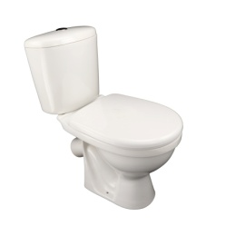 | Компакт Салют NEW 2-х реж.арматура, кноп. нижняя подводка + сиденье Псков ЛЗСФ

 | Компакт "Салют" - это новинка лобненского завода, выпущенная в конце 2015 года. Комплект состоит из унитаза с цельноотлитой полочкой с косым выпуском, бачка с нижней подводкой воды, двухрежимной арматуры ("Уклад" Псков), сиденья серии премиум ("Уклад" Псков), и крепления унитаза к полу.

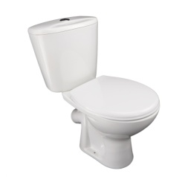 | Компакт Универсал NEW 45 кноп. нижняя подводка + сиденье Псков ЛЗСФ

 | Унитаз с горизонтальным выпуском, цельноотлитая полочка обеспечивает быстроту и надёжность монтажа. Комплектуется кнопочной арматурой с нижним подключением воды ( производства "Ани пласт"), пластиковым сиденьем ("Уклад"Псков) и креплением унитаза к полу.

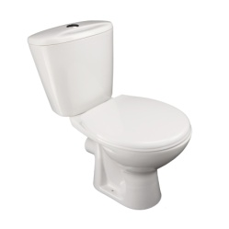 | Компакт Универсал NEW 90 кноп. нижняя подводка + сиденье Псков ЛЗСФ

 | Унитаз с горизонтальным выпуском, цельноотлитая полочка обеспечивает быстроту и надёжность монтажа. Комплектуется кнопочной арматурой с нижним подключением воды ( производства "Ани пласт"), пластиковым сиденьем ("Уклад"Псков) и креплением унитаза к полу.

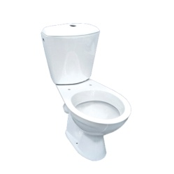 | Компакт Универсал без арматуры, без сиденья ЛЗСФ

 | Унитаз выпускается с цельноотлитой полочкой, что обеспечивает быстроту и надёжность монтажа. В монокороб входит унитаз "Универсал" и бачок "Универсал" с боковым или нижним подводом воды.

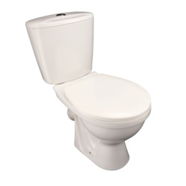 | Компакт Универсал Стандарт кноп. нижняя подводка + сиденье (К-01-1) ЛЗСФ

 | Унитаз выпускается с цельноотлитой полочкой, что обеспечивает быстроту и надёжность монтажа. Комплектуется качественной Тульской арматурой АС-17.1М с нижним подключением воды, пластиковым сиденьем ("Орио") и креплением унитаза к полу.

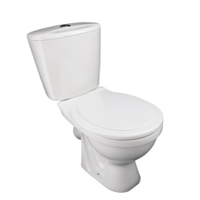 | Компакт Универсал Стандарт кноп. нижняя подводка + сиденье ПВХ ЛЗСФ

 | Унитаз выпускается с цельноотлитой полочкой, что обеспечивает быстроту и надёжность монтажа. Комплектуется качественной Тульской арматурой АС-17.1М с нижним подключением воды , пластиковым сиденьем эконом-класса и креплением унитаза к полу.

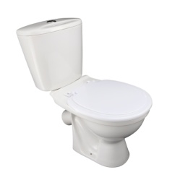 | Компакт Универсал Стандарт ПС кноп. нижняя подводка + сиденье ПВХ ЛЗСФ

 | Унитаз выпускается с цельноотлитой полочкой, что обеспечивает быстроту и надёжность монтажа. Комплектуется высококачественной арматурой 69.57,16 с нижним подключением воды ("Уклад" Псков) пластиковым сиденьем эконом-класса и креплением унитаза к полу.

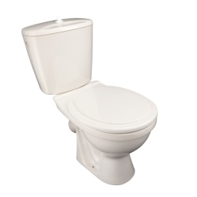 | Компакт Универсал Эконом шток боковая подводка + сиденье ПВХ ЛЗСФ

 | Унитаз с косым выпуском, цельноотлитая полочка обеспечивает быстроту и надёжность монтажа.Комплектуется качественной арматурой с боковым подключением воды АС-2.1 (шток)производства фирмы "РБМ" (Тула), пластиковым сиденьем и креплением унитаза к полу.

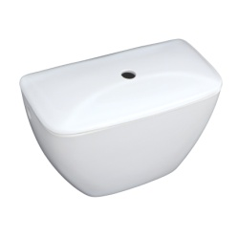 | Бачок Комфорт боковая подводка(ш) (БНвнФ) в упак. ЛЗСФ

 | Бачок "Комфорт" в гофротаре, для комплектации подходит арматура с боковой подводкой, штоковым или кнопочным механизмом с диаметром 24мм.

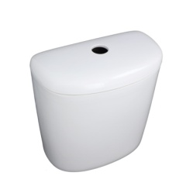 | Бачок Салют NEW кноп. нижняя подводка (БНннФ) в упак. ЛЗСФ

 | Бачок "Салют NEW" кнопочный в гофротаре, для комплектации подходит арматура с нижней подводкой, кнопочным механизмом с диаметром 40мм.

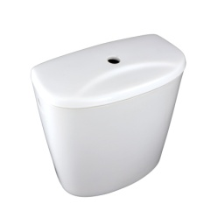 | Бачок Универсал боковая подводка(ш) (БНвнФ) в упак. ЛЗСФ

 | Бачок "Универсал" в гофротаре, для комплектации подходит арматура с боковой подводкой, штоковым или кнопочным механизмом с диаметром 24мм.

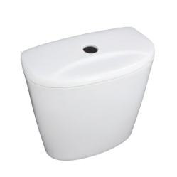 | Бачок Универсал кноп. нижняя подводка (БНннФ) в упак. ЛЗСФ

 | Бачок "Универсал" кнопочный в гофротаре, для комплектации подходит арматура с нижней подводкой, кнопочным механизмом с диаметром 40мм.

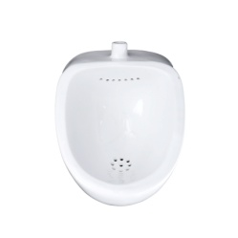 | Писсуар Дельта (Пф) в упак. ЛЗСФ

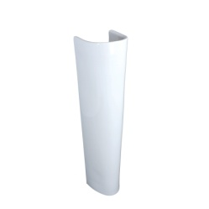 | Постамент Оптима (ПдФ) в упак. ЛЗСФ

 | Постамент "Оптима" - используется для монтажа умывальников Салют, Оптима и Водолей.

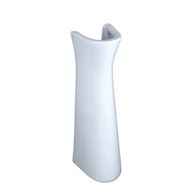 | Постамент Салют (ПдФ) в упак. ЛЗСФ

 | Постамент "Салют" - используется для монтажа умывальников Салют, Оптима и Водолей.

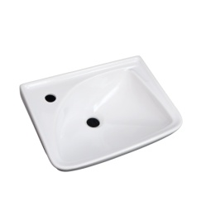 | Рукомойник Мотив (УмПр1Ф) в упак. ЛЗСФ

 | Рукомойник "Мотив" в гофротаре с отверстием под смеситель (левый,правый). Крепится к стене.

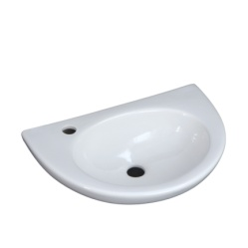 | Рукомойник Уют (УмОв1Ф) в упак. ЛЗСФ

 | Рукомойник "Уют" в гофротаре с отверстием под смеситель (левый,правый). Крепится к стене.

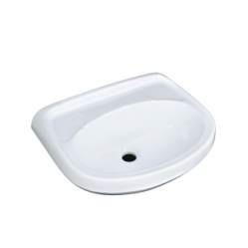 | Умывальник Браво без отв. (УмОв1Ф) в упак. ЛЗСФ

 | Умывальник "Браво" в гофротаре без отверстия под смеситель. Устанавливается на кронштейнах.

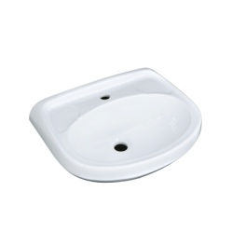 | Умывальник Браво мебельный (УмМ1Ф) в упак. ЛЗСФ

 | Умывальник "Браво" мебельный с отверстием под смеситель, в гофротаре. Устанавливается на тумбу. Крепится к стене.

 | Умывальник Браво с отв. (УмОв1Ф) в упак. ЛЗСФ

 | Умывальник "Браво" в гофротаре с отверстием под смеситель. Устанавливается на кронштейнах.

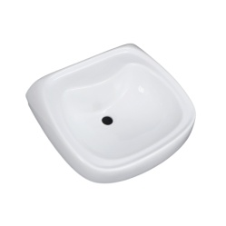 | Умывальник Водолей без отв. (УмОв2Ф) в упак. ЛЗСФ

 | Описание: Умывальник "Водолей" в гофротаре без отверстия под смеситель, устанавливается на кронштейнах или на постамент. Крепится к стене.

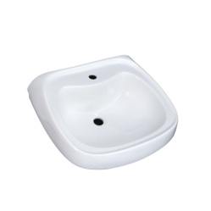 | Умывальник Водолей с отв. (УмОв2Ф) в упак. ЛЗСФ

 | Умывальник "Водолей" в гофротаре с отверстием под смеситель, Устанавливается на кронштейнах или на постамент. Крепится к стене.

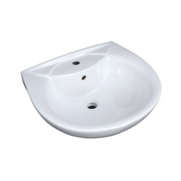 | Умывальник Оптима мебельный с переливом с отв.(УмМ2Ф) в упак. с кольцом ЛЗСФ

 | Умывальник "Оптима" мебельный, с отверстием под смеситель и переливом, в гофротаре. Устанавливается на тумбу. Крепится к стене.

 | Умывальник Оптима с переливом с отв.(УмОв2Ф) в упак. с кольцом ЛЗСФ

 | Умывальник "Оптима" без перелива с отверстием под смеситель в гофротаре. Устанавливается на кронштейнах или на постамент. Крепитсяк стене.

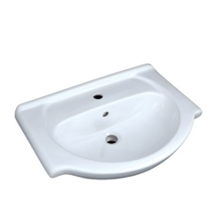 | Умывальник Роса мебельный (УмМЗФ) в упак. с кольцом ЛЗСФ

 | Умывальник "Роса" мебельный, с отверстием под смеситель и переливом, в гофротаре. Устанавливается на тумбу. Крепится к стене.

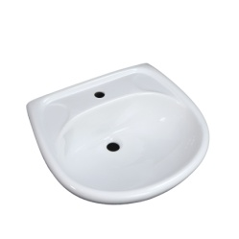 | Умывальник Салют без перелива с отв. (УмОв2Ф) в упак. ЛЗСФ

 | Умывальник "Салют" без перелива с отверстием под смеситель в гофротаре. Устанавливается на кронштейнах или на постамент. Крепитсяк стене.

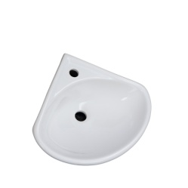 | Умывальник Факел (УмУгФ) в упак. ЛЗСФ

 | Умывальник "Факел" угловой, с отверстием под смеситель, в гофротаре. Крепится к стене.

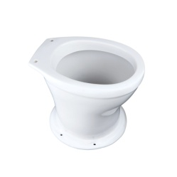 | Унитаз Дачный Лобня в упак. ЛЗСФ

 | Унитаз "Дачный" в гофротаре. Применяется в уличных туалетах, есть возможность установки сидения .

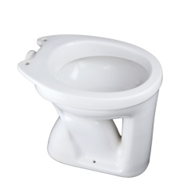 | Унитаз Ермак (УнТПФ) в упак. ЛЗСФ

 | Унитаз "Ермак" - вертикальный выпуск, тарельчатый, в гофротаре, с приставной полочкой (полочка в комплект не входит).

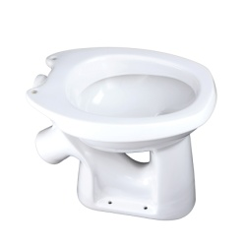 | Унитаз Комфорт (УнТКФ) в упак. ЛЗСФ

 | Унитаз "Комфорт" -косой выпуск, тарельчатый , в гофротаре , с приставной полочкой (полочка в комплект не входит).

 | Унитаз Комфорт (ЦОП) в упак. ЛЗСФ

 | Унитаз Комфорт (ЦОП) с косым выпуском, цельнолитой полочкой, в гофротаре.

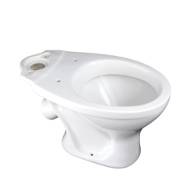 | Унитаз Оптима (УнВКЦФ) в упак. ЛЗСФ

 | Унитаз "Оптима" с косым выпуском, цельнолитой полочкой, в гофротаре.

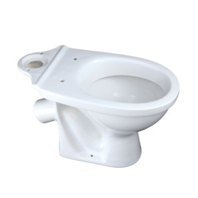 | Унитаз Салют NEW (УнВКЦФ) в упак. ЛЗСФ

 | Унитаз "Салют NEW" с косым выпуском, с цельнолитой полочкой, в гофротаре.

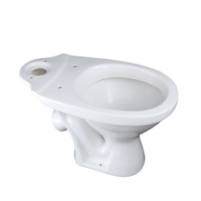 | Унитаз Универсал (УнВКЦФ) в упак. ЛЗСФ

 | Унитаз "Универсал" с косым выпуском, с цельнолитой полочкой, в гофротаре.

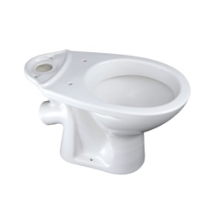 | Унитаз Универсал NEW 45^ (УнВКЦФ) в упак. ЛЗСФ

 | Унитаз "Универсал NEW 45^" с косым выпуском, с цельнолитой полочкой, в гофротаре.

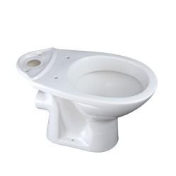 | Унитаз Универсал NEW 90^ (УнВКЦФ) в упак. ЛЗСФ

 | Унитаз "Универсал NEW 90^" с горизонтальным выпуском, с цельнолитой полочкой, в гофротаре.

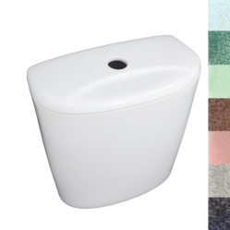 | Бачок Универсал кноп.нижняя подводка цветной в упак.

 | Бачок "Универсал" кнопочный в гофротаре, для комплектации подходит арматура с нижней подводкой, кнопочным механизмом с диаметром 40мм.

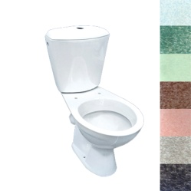 | Компакт Универсал цветной без комплектующих

 | Описание: Унитаз "Универсал" с косым выпуском, с цельнолитой полочкой, в гофротаре. Комплектуется бачком "Универсал" с нижней подводкой.

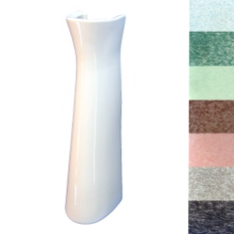 | Постамент Салют цветной в упак

 | Описание: Постамент "Салют" - в гофротаре. Используется в качестве подставки и в декоративных целях для умывальника "Водолей" и "Салют".

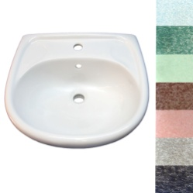 | Умывальник Салют без перелива с отв. цветной в упак.

 | Умывальник"Салют" без перелива с отверстием под смеситель в гофротаре. Устанавливается на кронштейнах или на постамент. Крепитсяк стене

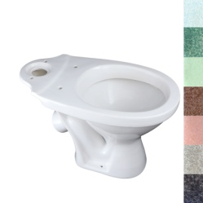 | Унитаз Универсал цветной в упак.

 | Унитаз "Универсал" с косым выпуском, с цельнолитой полочкой, в гофротаре.

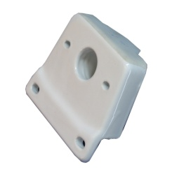 | Полочка к бачку Комфорт ЛЗСФ

 | Описание: Полочка предназначена для соединения бачка с унитазом,таким как "Комфорт","Ермак" и "Вершок" с помощью воронкообразного манжета и крепежей.

